Sheet1
1 | sửa tên tình trạng "chuyển tiếp đối tác -> bưu cục tỉnh đến"
2 | các phần thông tin khoanh vuông ẩn hết đi

 | Post

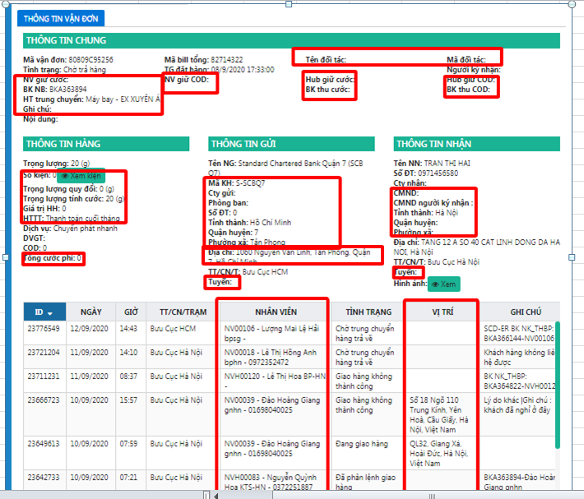
 |  | Tân sơn nhất

